teleportData
10101011 | AB |  |  |  |  | 701 | 4501 | 900
00000000 | 00
00101100 | 2c |  |  |  |  | 00402F44
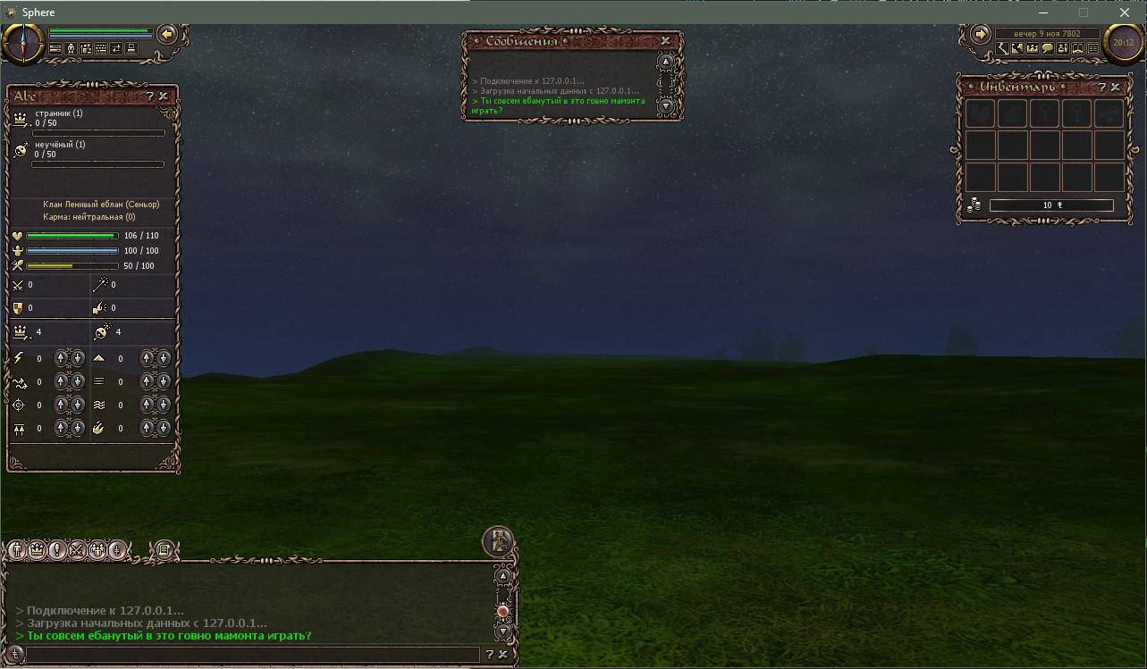
00000001 | 01 |  |  |  |  | 00A88C45
00000000 | 00 |  |  |  |  | 00006144
00000000 | 00
00000100 | 04 |  |  |  |  | 01000100001011110101001110000100
01001111 | 4f
01101111 | 6f
00001000 | 08
01000000 | 40 | 1 | 2 | 3 | 4 | 5 | 6 | 7 | 8
11100011 | E3 | хз | купил за много | хз | хз | хз | хз, мелькнула карта | хз | + хп - много праны
00000001 | 01 | хз | хз | хз | хз | хз | хз | хз | хз
10000010 | 82 | X | X | X | хз | хз | хз | хз | хз
01110000 | 70 | X | X | X | X | X | X | X | X
11101010 | EA | X | X | X | X | X | X | X | X
10000101 | 85 | X | X | X | X | X | X | X | X
11001000 | C8 | Y | Y | Y | X | X | X | X | X
10000111 | 87 | Y | Y | Y | Y | Y | Y | Y | Y
10010101 | 95 | Y | Y | Y | Y | Y | Y | Y | Y
10110001 | B1 | Y | Y | Y | Y | Y | Y | Y | Y
10001000 | 88 | Z | Z | Z | Y | Y | Y | Y | Y
01110000 | 70 | Z | Z | Z | Z | Z | Z | Z | Z
00100000 | 20 | Z | Z | Z | Z | Z | Z | Z | Z
10001100 | 8C | Z | Z | Z | Z | Z | Z | Z | Z
01101000 | 68 | Turn | Turn | Turn | Z | Z | Z | Z | Z
11111011 | FB | Turn | Turn | Turn | Turn | Turn | Turn | Turn | Turn
00100001 | 21 | Turn | Turn | Turn | Turn | Turn | Turn | Turn | Turn
11111001 | F9 | Turn | Turn | Turn | Turn | Turn | Turn | Turn | Turn
10100111 | A7 | хп100 | краш | хп 100 | Turn | Turn | Turn | Turn | Turn
00100000 | 20 | хз | хз | хз | нет чернил | хз | хз | хз | хз
00001000 | 08 | хз | хз | хз | хз | хз | краш | хз | хз
00111001 | 39 | хз | хз | миссия | хз | спец слот 4 | хз | хз | сх мантра
01100111 | 67 | хз | хз | хз | хз | хз | хз | хз | хз
10000001 | 81 | хз | хз | хз | хз | хз | хз | хз | хз
00000000 | 00 | хз | хз | хз | хз | хз | хз | хз | хз
11001000 | C8 | хз | хз | хз | хз | хз | хз | хз | хз
00000000 | 00 | хз | хз | хз | хз | хз | хз | хз | хз
00000000 | 00 | хз | хз | хз | хз | хз | хз | хз | хз
00000000 | 00 | хз | хз | хз | хз | хз | хз | хз | хз
00001011 | 0B | хз | хз | хз | хз | хз | хз | хп -17 мп +2 | хз
01000000 | 40 | хп макс | хп = 7 | хп = 0 | хз | хз | хз | хз | хз
11100111 | E7 |  | хп 64 | хп 32 | хп 16 | хп 8 | хп 4 | хп 2 | хп 1
01000101 | 45 | хз | хз | хз | хз | хз | хз | хз | хп -33 мп +2
00100000 | 20 | макс хп 1 | 103/много | 6/6 | хп = 1/1, потом 0/1
11110111 | F7 | хп -49 мп +2 |  | макс хп 64 |  |  |  |  | макс хп 2
01000010 | 42 | хз | хз | хз | хз | хз | хз | хз | хз
00010000 | 10 |  |  |  | мп исчезает на момент | хз | хз | хз | хз
01111001 | 79 |  | хп -65 мп +2 |  | мп 64 | мп 32
00110001 | 31
10001000 | 88 | макс мп 4 | макс мп 2 | макс мп 1 | макс мп много | мп 4/4 | мп 1/1
10111100 | BC |  |  | хп -81 мп +2 | хз | 64 | 32 | 16 | макс мп 8
00100000 | 20 | хз | хз | хп = 50 | хз | хз | хз | хз | хз
00100100 | 24 | сытость 8 |  |  | сытость 1 | сытость = 100 | сытость = 2 | сытость = 0
01011011 | 5B |  |  |  | хп -97 | "Здоровье" красным | 64 | 32 | 16
00010100 | 14 | новые титул степень |  |  |  |  | сытость = 100
00100010 | 22 |  |  |  |  | макс 1 | макс много | макс сытость 4 | макс сытость 1
00101111 | 2F |  |  |  |  | хп +7 |  | макс 64
00001100 | 0C | сила знак |  |  |  | мп 0 | сытость 0
01100000 | 60 |  |  |  |  | сила 4 | сила 1 | сила 7256 | сила 88
01110001 | 71 |  | краш | макс сытость = 1
00000000 | 00 |  |  |  |  | ловкость 88 | ловкость знак
00001011 | 0B
00000100 | 04 |  | меткость 88 | меткость знак
01011000 | 58
00100100 | 24
11000000 | C0 |  |  |  |  |  |  | выносливость 88
01000010 | 42
00000001 | 01 |  |  |  | земля 88
00010110 | 16
00001011 | 0B | воздух 88
10110000 | B0
01100000 | 60
10000000 | 80 |  |  |  |  |  | вода 88
01000101 | 45
00000011 | 03 |  |  | огонь 88
00101100 | 2C | хз | хз | хз | хз
00011100 | 1C |  |  |  | сила = 1 |  |  |  | хз
01100100 | 64 |  | мп +64
11110001 | F1 | ловкость = 1 | воздух = 1 | огонь = 1
00100000 | 20 | хз | хз | хз | хз | хз | хз | хз | хз
00001011 | 0B |  |  |  |  |  |  | хп +1 мп +64
00001000 | 08 |  | фз 88 |  |  | хп = 0
01011000 | 58 |  |  |  |  |  | 4 | 2 | 1
01000100 | 44
11000000 | C0 |  |  |  |  |  |  | мз 88
01000010 | 42
00000010 | 02 |  |  |  | фа 88?
00010110 | 16
00010011 | 13 | ма 88?
10110000 | B0
10100000 | A0 | сытость = 0
10000000 | 80 | вышел из группы | невидимый | невидимый | невидимый
01000101 | 45 |  |  |  |  |  |  |  | хп +6 мп +64
00000101 | 05 |  |  |  |  |  | макс сытость 1
00101100 | 2C |  |  |  |  | хп +7 мп +64
00101100 | 2C
01100000 | 60 |  | мп -34 | ломает карму
01110001 | 71 | хз
00000001 | 01 |  |  |  | хп -1 мп +94
00001011 | 0B |  |  |  |  | краш |  | хп -17 мп -34
01001100 | 4C |  |  |  |  | меткость = 100 | фз = 100
11100100 | E4
01000101 | 45 |  |  |  |  |  | мп -97 |  | хп -33 мп -34
00100110 | 26 |  |  |  |  |  | выносливость = 100 | мз = 100
11110010 | F2 | хп-49 мп -64
01000010 | 42
00010011 | 13 |  |  |  |  |  |  | земля = 100
01111001 | 79 |  | хп +4 мп -64
10110001 | B1
00000001 | 01
00001011 | 0B |  |  |  |  |  |  | хп+5 мп-64
00001110 | 0E
01011000 | 58 |  |  |  | хп+6 мп-64 | анимация урона?
01110100 | 74
11000000 | C0 | хп+7 мп-64
11000010 | C2
00000011 | 03
00010110 | 16 |  |  |  |  |  | мп +8896
00011111 | 1F
10110000 | B0 |  |  | хп+1 мп+704
00000000 | 00
10000001 | 81 |  |  |  |  |  |  |  | хп = 0
01000101 | 45 |  |  |  |  |  | хп+2 мп+8896
00001000 | 08 |  |  |  |  | краш
00101100 | 2C |  |  |  |  | хп+3 мп+712
01000100 | 44 |  | мп = 0
01100000 | 60 |  | хп+4 мп+8904
00110001 | 31
00100010 | 22 |  |  |  |  | хп+3 мп-1 |  | макс мп = 1
00001011 | 0B | титулы 2/1 1/1 |  |  |  | хп+5 мп+704
00010010 | 12 |  |  |  | сытость = 1 |  |  |  | степени 2/1 1/1
01011001 | 59 |  |  |  | хп+6 мп+8896 | вышел из группы
10010100 | 94 | макс сытость = 1
11000000 | C0 | хп +7 мп +728 |  | титул +4 | титул +2 | титул +1 | титул ??? | титул ???
11000010 | C2
00000100 | 04 | степень +2 | степень +1 |  | степень ???
00010110 | 16 |  |  |  |  |  | мп -8896 | новые титул степень | степень +4
00100111 | 27 | карма ночь |  | ловкость = 3 |  |  |  | титул +3 | степень +3
10110110 | B6 |  |  | хп+1 мп -704 |  | карма | карма | карма | карма ???
01000000 | 40
10000001 | 81 |  | карма 4 | карма 2 | карма 1 | карма 9304 | карма 88
01000101 | 45 |  |  |  |  |  |  |  | хп+2 мп+8896
00001010 | 0A | титул экспа 1 | титул экспа 10240 | титул экспа 88 | титул экспа знак |  | деньги = 0
00101100 | 2C |  |  |  |  | хп+3 мп-11330 |  | титул экспа 4 | титул экспа 2
01010100 | 54
01100000 | 60 |  | хп-65 мп-8928 |  | степень экспа 4 | степень экспа 2 | степень экспа 1 | степень экспа 10240 | степень экспа 88
10110001 | B1 |  |  | титул экспа 8 | степень экспа 8
00001010 | 0A
10110001 | B1 |  |  | убит
01100000 | 60 |  |  | карма +4
11000001 | C1 |  | +4 | +2 | +1 | статы титула +13400 | статы титула +88 | статы титула = -4
01000101 | 45 |  |  |  |  |  |  |  | хп+6 мп+8896
00001011 | 0B | +1 | +13240 | +88 | степень статы -4 |  |  | титул +4 | титул экспа +4
00101110 | 2E |  |  |  |  | хп+3 мп+много |  | +4 | +2
01011100 | 5C |  |  |  |  |  | статы титул =0
01100000 | 60 | хп+4 мп+много |  |  | звание +2 титул степень +2 | звание в клане +1 титул степень +1 | пол | тоже | ломает звание в клане, титул и степень
00110001 | 31
00000011 | 03 |  |  |  |  |  |  | хп+5 мп +много бежит
00001011 | 0B
00011010 | 1A
01011000 | 58 |  |  |  | хп+6 мп+много | вышел из группы
11010100 | D4
11000000 | C0
11000010 | C2
00000110 | 06
00011011 | 1B
00010010 | 12
00000010 | 02
11110110 | F6
00000010 | 02

